List1
 |  |  | dobrý
Zadání:

V SW FilterLab, který si nainstaluj na počítač navrhni aktivní DP s mezním kmitočtem 1 kHz, Butterworth. Jelikož filtr budeme realizovat na napájivém poli vol 2.ř.
Pomocí Filter Design nastav kondenzátory C11 = 100nF a C12 = 1,8nF. Filtr zapoj na nepájivém poli a otestuj pomocí měřící karty NI myDAQ.

Vypracuj zprávu v Excelu-postup návrhu, schéma, postup testování,charakteristika.( použij obrázky ze SW)

Schéma zapojení:
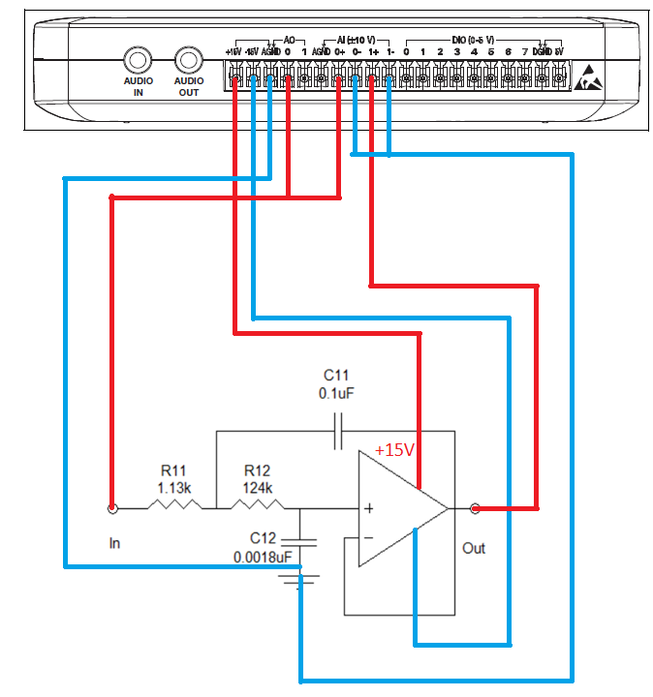

 |  |  | Piny zesilovače
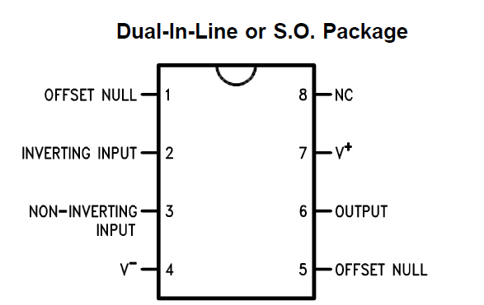

Charakteristika ve FilterLabu
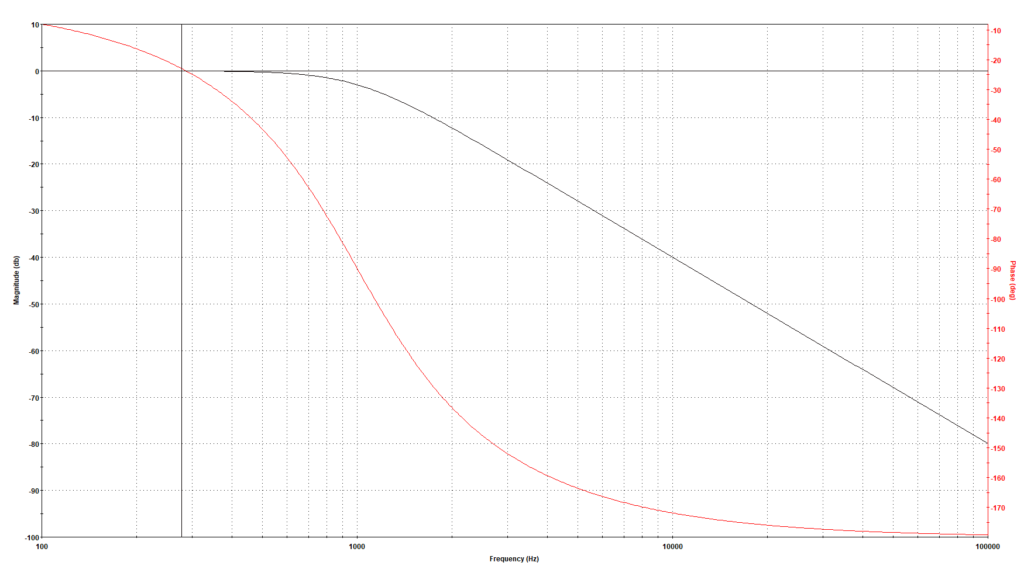

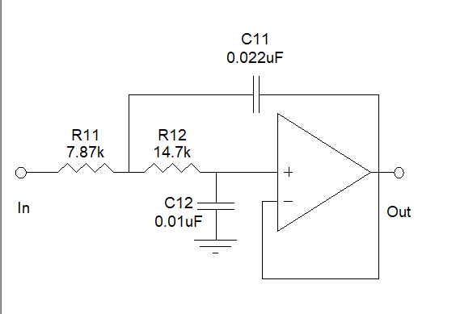

 | Schéma zapojení v programu FilterLab

Postup testování:
1.Otevřu si aplikaci Instrument Launcher
2.Volím FGEN a Scope

Nastavení Generátoru
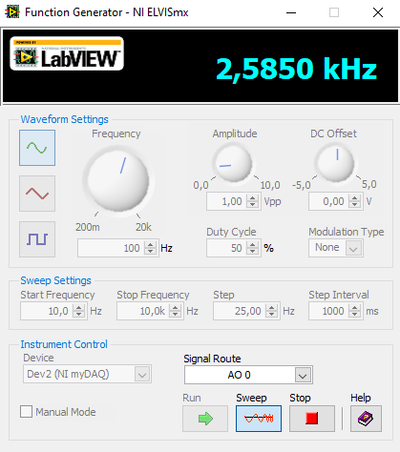

 |  | Startovací frekvence: 10 Hz
 |  | Stop frekvence: 10 kHz
 |  | Krok: 50 Hz

 |  | Generátor spustím pomocí tlačítka Sweep

Nastavení Osciloskopu
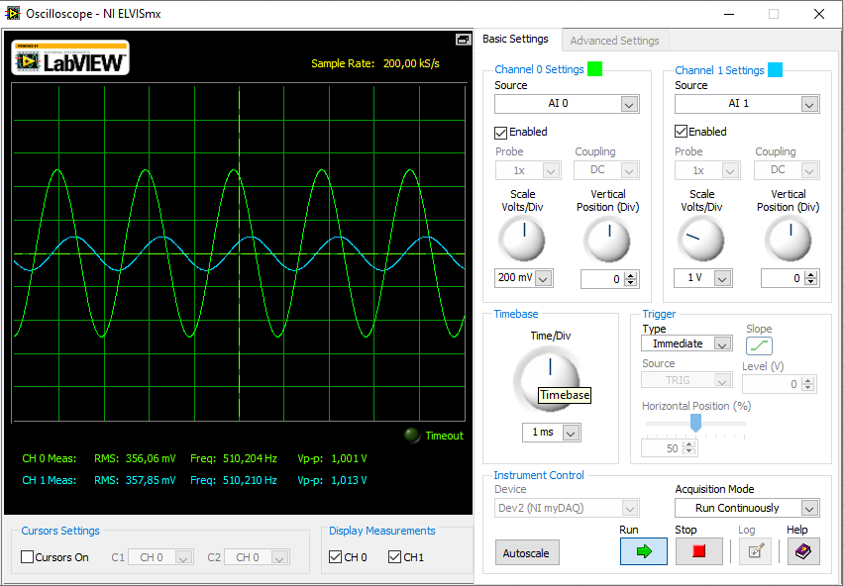

 |  |  | Channel 0: AI 0
 |  |  | Channel 1: AI 1
 |  |  | Pomocí Timebase a Scale Volts upravuji signál, aby
 |  |  | šel vidět vpořádku průběh

 |  |  | Osciloskop spustím pomocí tlačítka Run

 |  |  | A co vidíš??? Funguje ???

